Лист2
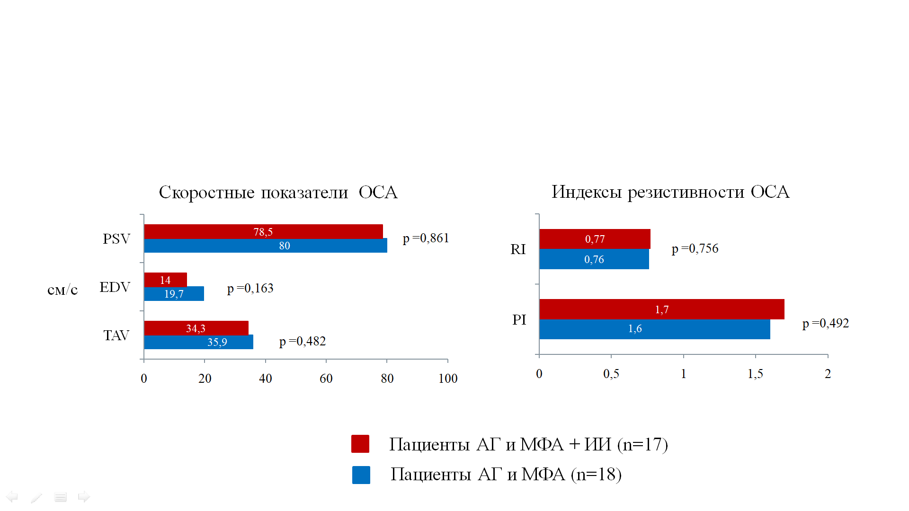
Инсульт | PSV | ED | TAV | Ri | PI
1 |  | 24.9 | 50.2 | 0.69 | 1.7
0 | 80 | 13.40 | 32.50 | 0.77 | 2.20
1 | 94 | 16.90 | 29.60 | 0.74 | 1.30
1 | 80 | 16.9 | 26.7 | 0.78 | 1.4
1 | 80 | 19 | 45.5 | 0.8 | 1.5
0 | 79 | 17 | 34.7 | 0.8 | 1.8
0 | 74 | 39.6 | 17.8 | 0.78 | 1.9
1 | 86 | 14 | 28 | 0.76 | 1.2
0 | 102 | 13 | 27 | 0.73 | 1.5
0 | 74 | 27 | 45.6 | 0.76 | 1.3
1 | 94 | 13 | 23.2 | 0.74 | 2
0 | 70 | 12 | 32 | 0.78 | 2
0 | 73 | 10.7 | 27 | 0.79 | 1.6
0 | 87 | 25 | 57 | 0.84 | 2.1
0 | 77 | 11.6 | 34 | 0.76 | 2
1 | 82 | 21.4 | 40.6 | 0.78 | 1.9
0 | 51 | 16 | 43 | 0.77 | 1.2
1 | 58 | 13 | 34.3 | 0.79 | 1.8
1 | 80 | 12 | 42 | 0.79 | 2.3
0 | 75 | 22 | 37 | 0.73 | 1.4
1 | 84 | 6.2 | 23 | 0.77 | 2.5
1 | 75 | 8 | 26 | 0.8 | 1.7
1 | 80 | 12 | 25 | 0.77 | 1.6
0 | 82 | 18 | 33.9 | 0.73 | 1.5
1 | 81 | 29.4 | 49 | 0.73 | 1.4
0 | 81 | 10.7 | 28.6 | 0.76 | 2.3
1 | 77 | 10 | 26 | 0.78 | 2.3
0 | 82 | 21.4 | 40 | 0.76 | 1.8
1 | 76 | 19.6 | 41.8 | 0.76 | 1.5
1 | 76 | 37 | 57.2 | 0.84 | 1.6
1 | 50 | 11.6 | 34.6 | 0.77 | 2.4
0 | 90 | 33.9 | 51.7 | 0.73 | 1.4
0 | 94 | 23 | 45 | 0.74 | 1.4
0 | 78 | 25 | 43 | 0.8 | 1.6
0 | 74 | 36 | 54 | 0.77 | 1.3

1- крас.квадрат |  | 0 -син. Квадрат

А2
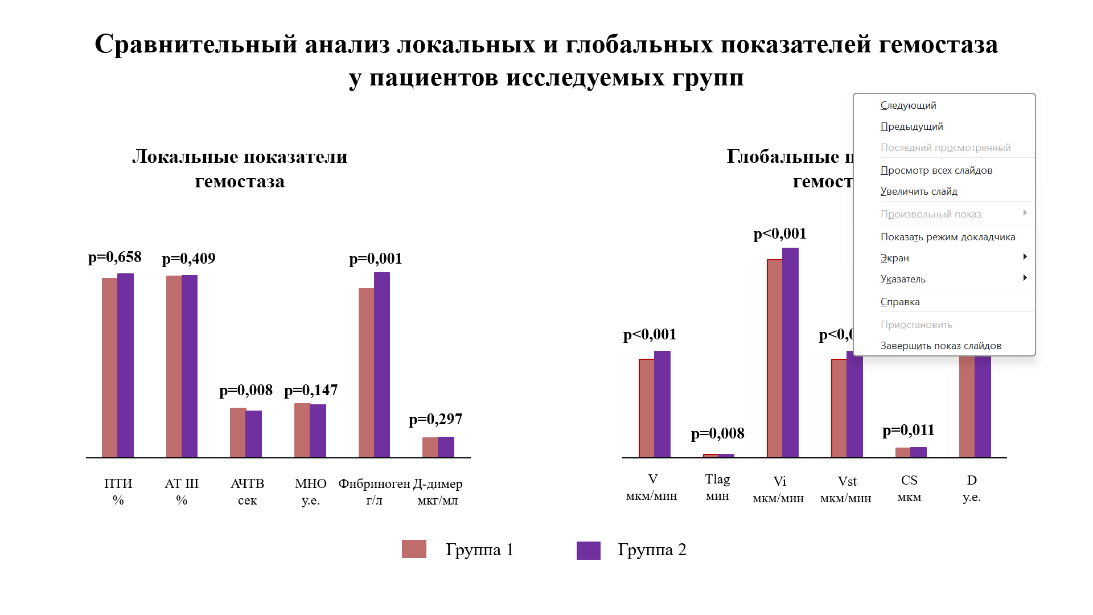
1 | ПТИ_% | МНО_y.e. | Фибриноген_г/л | АЧТВ_сек | Д-димер_мкг/мл | АТ III_%
1 | 111.1 | 0.91 | 2.3 | 36.2 | 0.56 | 103.9
1 | 110.4 | 0.87 | 2.76 | 26 | 0.37 | 115,4
1 | 128.3 | 0.93 | 2.9 | 23.2 | 0.27 | 98,6
1 | 117.3 | 0.94 | 2.96 | 26.4 | 0.46 | 93,0
1 | 102 | 1.06 | 3.2 | 27 | 0.24 | 104,1
1 | 116.2 | 1.14 | 3.73 | 26 | 0.32 | 122,8
1 | 101 | 0.88 | 2.36 | 22.2 | 0.49 | 107,1
1 | 84.8 | 0.96 | 2.6 | 23.7 | 0.34 | 96,2
1 | 94 | 1 | 2.5 | 26.3 | 0.3 | 96,5
1 | 82 | 0.9 | 2.3 | 24.8 | 0.33 | 108,7
1 | 91.4 | 0.89 | 3.31 | 34.2 | 0.51 | 81,6
1 | 102.4 | 0.87 | 3.56 | 27.7 | 0.39 | 79,5
1 | 104.4 | 0.94 | 3.93 | 28.6 | 0.46 | 96,3
1 | 105.8 | 0.97 | 3.16 | 27 | 0.27 | 105.9
1 | 98 | 1.06 | 3.8 | 27.1 | 0.59 | 93,9
1 | 96 | 1.01 | 2.57 | 26.1 | 0.54 | 79,6
1 | 99 | 0.94 | 2.54 | 29.9 | 0.33 | 90,9
1 | 98.6 | 0.89 | 2.89 | 25.2 | 0.07 | 85,4
1 | 89.5 | 0.96 | 2.52 | 24.6 | 0.44 | 99,6
1 | 101.4 | 0.86 | 3.23 | 26.2 | 0.41 | 101,7
1 | 81.5 | 0.88 | 3.9 | 31.3 | 0.35 | 94,7
1 | 136.1 | 1 | 3.6 | 28.8 | 0.56 | 93,9
1 | 119.8 | 0.86 | 2.76 | 28.3 | 0.44 | 101,6
1 | 106.1 | 0.91 | 3.11 | 25.1 | 0.32 | 90,7
1 | 95.7 | 0.97 | 3.14 | 25.9 | 0.26 | 110,4
1 | 117 | 0.93 | 2.9 | 28 | 0.21 | 109,8
1 | 90.7 | 1.03 | 3.51 | 24.6 | 0.31 | 90,9
1 | 89.3 | 1.17 | 3.05 | 26.3 | 0.59 | 93,4
1 | 113.1 | 1.03 | 2.14 | 29.4 | 0.16 | 94,1
1 | 89.2 | 0.92 | 2.67 | 31.8 | 0.22 | 101,8
1 | 69.8 | 0.9 | 4.55 | 23.7 | 0.56 | 99,3
1 | 96.8 | 1 | 3.71 | 33 | 0.48 | 94,9
1 | 88.4 | 1 | 3.9 | 26.2 | 0.26 | 112,1
1 | 93 | 1.05 | 3.23 | 29.4 | 0.44 | 86,3
1 | 121.7 | 0.98 | 3.76 | 24.9 | 0.18 | 114,2
1 | 111.6 | 1.03 | 2.77 | 26.5 | 0.21 | 103,2
1 | 107.3 | 1.02 | 4.04 | 30.2 | 0.52 | 108,1
1 | 95.3 | 1.09 | 2.9 | 34.3 | 0.41 | 98,2
1 | 120.9 | 0.94 | 3.1 | 23.7 | 0.32 | 97,9
1 | 89.3 | 1.07 | 3.17 | 33.7 | 0.13 | 97,0
1 | 85.5 | 1.05 | 2.8 | 25.2 | 0.28 | 94,2
1 | 93 | 1.07 | 2.69 | 24.9 | 0.39 | 100,5
1 | 82 | 0.87 | 2.57 | 27 | 0.36 | 101,4
1 | 114 | 0.98 | 3.73 | 19.7 | 0.52 | 94,7
1 | 95 | 1 | 3.83 | 31.7 | 0.32 | 97,7
1 | 77.9 | 0.93 | 2.28 | 33.2 | 0.19 | 88,8
1 | 89.6 | 1.05 | 2.94 | 27.1 | 0.24 | 103,1
1 | 93.1 | 0.97 | 2.62 | 22.9 | 0.43 | 110,4
1 | 95.7 | 0.98 | 2.72 | 21.1 | 0.22 | 102,6
1 | 135.3 | 0.93 | 2.72 | 20.3 | 0.62 | 107,3
1 | 94.4 | 0.95 | 2.55 | 26.1 | 0.59 | 102,4
1 | 96.7 | 0.96 | 3.17 | 23.5 | 0.41 | 102,2
1 | 107,8 | 0.97 | 2,18 | 29,7 | 0,53 | 116,6
1 | 114 | 0.99 | 3.25 | 23.1 | 0.22 | 115,7
1 | 108.4 | 0.95 | 3.87 | 28.2 | 0.29 | 90,2
1 | 103.2 | 0.96 | 3.87 | 28.2 | 0.26 | 99,4
1 | 119.1 | 1.18 | 3.73 | 30.8 | 0.38 | 93,3
1 | 96 | 0.9 | 2.87 | 30.1 | 0.48 | 102,1
1 | 105.5 | 0.99 | 3.11 | 28.4 | 0.56 | 97,1
1 | 101.5 | 1 | 3.87 | 30.7 | 0.48 | 95,8
1 | 97 | 0.96 | 3.37 | 26.4 | 0.42 | 126
1 | 74 | 1.27 | 2.46 | 27.1 | 0.45 | 89,8
1 | 89.2 | 1.18 | 3.66 | 30.3 | 0.34 | 125,2
1 | 102.4 | 0.92 | 2.11 | 26.2 | 0.21 | 104,8
1 | 106 | 0.93 | 3.5 | 38.6 | 0.39 | 100,2
1 | 96.9 | 1.01 | 2.74 | 25.7 | 0.36 | 90,6
1 | 87.3 | 1.02 | 4.38 | 25.9 | 0.51 | 117,2
1 | 110 | 0.89 | 2.14 | 22.1 | 0.24 | 110,3
1 | 76.4 | 0.96 | 2.49 | 23.5 | 0.46 | 79,5
1 | 88.4 | 0.93 | 2.44 | 24 | 0.12 | 92,0
1 | 87.1 | 1.12 | 3.59 | 26.1 | 0.19 | 94,3
1 | 93 | 0.95 | 3.33 | 34.3 | 0.28 | 89,8
1 | 104.6 | 1.03 | 3.2 | 28.3 | 0.15 | 86,9
1 | 95.7 | 0.89 | 3.01 | 24.5 | 0.19 | 87,8
1 | 78.1 | 1.09 | 2.41 | 26.3 | 0.36 | 96,9
1 | 119.9 | 1.04 | 2.94 | 24.9 | 0.23 | 106,5
1 | 100.7 | 1,01 | 3.01 | 25.1 | 0.42 | 86,4
1 | 76,4 | 0,99 | 3,27 | 32,6 | 0,14 | 90,3
1 | 112.4 | 0,94 | 3.11 | 32.8 | 0.51 | 94,4
1 | 114 | 1,02 | 3.73 | 19.7 | 0.47 | 112,4
1 | 93.1 | 1,04 | 3.47 | 31.4 | 0.37 | 80,6
1 | 130.3 | 0,90 | 2.18 | 28.1 | 0.59 | 107,2
1 | 109 | 1,1 | 2.79 | 33.7 | 0.18 | 109,1
1 | 103 | 1,1 | 2.2 | 31 | 0.28 | 114,8
1 | 100 | 0,97 | 3.86 | 30.3 | 0.41 | 99,5
1 | 105.8 | 1 | 2.57 | 23.4 | 0.17 | 87.5
1 | 96.2 | 1 | 2.23 | 32.2 | 0.51 | 102
1 | 86.7 | 1,2 | 2.97 | 27.2 | 0.26 | 115,3
1 | 74.6 | 0,91 | 2.79 | 26.7 | 0.32 | 100,2
1 | 80.7 | 1,1 | 3.17 | 28.2 | 0.38 | 99,2
1 | 84 | 0,99 | 3.71 | 29.6 | 0.21 | 138,8
1 | 114.6 | 0,94 | 2.86 | 32.6 | 0.46 | 90,2
1 | 120 | 0,98 | 2.99 | 24.5 | 0.34 | 93,0
1 | 92 | 0,9 | 3.03 | 29.7 | 0.22 | 93
1 | 85 | 0,85 | 2.03 | 30.2 | 0.18 | 93,2
1 | 72.2 | 1 | 3.63 | 33.7 | 0.35 | 104,3
1 | 97.1 | 1 | 3.42 | 28.7 | 0.51 | 110,8
1 | 83.7 | 1,02 | 3.08 | 29.5 | 0.38 | 109,1
1 | 97 | 0,93 | 3.57 | 26.2 | 0.43 | 109,0
1 | 98 | 0,94 | 2.26 | 31.8 | 0.42 | 103,9
1 | 114.9 | 0,9 | 2.96 | 32 | 0.39 | 106,3
1 | 106 | 0,98 | 2.96 | 29.3 | 0.32 | 101,3
1 | 128.7 | 1,05 | 3.66 | 26.5 | 0.58 | 98,3
1 | 90 | 0,94 | 3.34 | 24.4 | 0.26 | 89,6
1 | 73.5 | 1,05 | 3.2 | 25.4 | 0.34 | 90,3
1 | 99 | 1 | 2.62 | 27.3 | 0.18 | 82,1
1 | 123.2 | 0,92 | 2.94 | 27.2 | 0.13 | 89,1
1 | 110.4 | 1,1 | 2.28 | 37.2 | 0.54 | 89,9
1 | 94.4 | 0.98 | 3.51 | 24.7 | 0.22 | 104,0
1 | 100 | 0.93 | 3.44 | 26 | 0.48 | 86,1
2 | 78.1 | 0.88 | 3.77 | 23.7 | 0.29 | 107,2
2 | 100.7 | 0,87 | 2.42 | 22.6 | 0.46 | 76,9
2 | 103.4 | 0.91 | 2.77 | 21 | 0.27 | 146,4
2 | 108.8 | 0.93 | 3.04 | 21.8 | 0.45 | 89,3
2 | 100 | 0.98 | 3.6 | 36 | 0.44 | 87,5
2 | 100.7 | 0.9 | 4.31 | 21.6 | 0.33 | 116,2
2 | 105 | 0.87 | 3.07 | 24.2 | 0.46 | 99,6
2 | 103 | 1.08 | 3.6 | 23.3 | 0.48 | 114,7
2 | 114 | 0.91 | 3.22 | 22.5 | 0.16 | 133,5
2 | 82.8 | 1.13 | 3.69 | 29.1 | 0.53 | 117,6
2 | 108.5 | 1.04 | 3.48 | 24.6 | 0.09 | 118,2
2 | 100.6 | 1 | 3.4 | 25.9 | 0.46 | 106,8
2 | 83.4 | 0.87 | 4.83 | 25.8 | 0.31 | 104,9
2 | 86 | 0.98 | 3.8 | 28.8 | 0.22 | 75,8
2 | 114 | 1.03 | 3.43 | 23.4 | 0.26 | 98,1
2 | 95.3 | 0.85 | 2.02 | 24.6 | 0.56 | 114,3
2 | 26.6 | 0.81 | 3.1 | 26.6 | 0.37 | 108,1
2 | 100.6 | 0.93 | 3.63 | 22.8 | 0.15 | 109,5
2 | 96.8 | 0.94 | 4.08 | 22.9 | 0.49 | 100,8
2 | 97.7 | 1.02 | 2.76 | 28.3 | 0.26 | 90,8
2 | 100.6 | 0.9 | 4.6 | 45.5 | 0.14 | 102,9
2 | 103.2 | 0.99 | 3.71 | 23.5 | 0.62 | 103,0
2 | 81 | 1.06 | 3.6 | 29.3 | 0.56 | 93,3
2 | 121 | 1.1 | 3.89 | 21.9 | 0.65 | 92,2
2 | 100 | 0.98 | 3.22 | 21.1 | 0.15 | 103,8
2 | 120 | 0.9 | 3.28 | 23 | 0.17 | 110.2
2 | 102 | 1.01 | 2.62 | 27.7 | 0.56 | 98,2
2 | 114 | 1.1 | 3.01 | 23.5 | 0.32 | 95,0
2 | 98.3 | 1.14 | 1.99 | 24.3 | 0.41 | 112
2 | 92.3 | 0.84 | 2.89 | 22.3 | 0.29 | 98,7
2 | 109.9 | 1.12 | 3.71 | 35.5 | 0.48 | 105,4
2 | 108.5 | 1.01 | 2.99 | 22.8 | 0.14 | 118,1
2 | 108.5 | 1.05 | 3.41 | 24.6 | 0.75 | 92,0
2 | 94 | 0.86 | 4 | 32.1 | 0.48 | 113,0
2 | 101.7 | 0.88 | 2.85 | 25.2 | 0.31 | 92,0
2 | 93.8 | 0.95 | 3.48 | 24.1 | 0.11 | 85,7
2 | 93.8 | 0.96 | 2.86 | 25.1 | 0.26 | 88,6
2 | 80 | 1.04 | 3.43 | 24.6 | 0.52 | 93,8
2 | 108.8 | 0.94 | 4.32 | 27.1 | 0.46 | 85,5
2 | 78.9 | 1 | 2.91 | 29.2 | 0.36 | 90,3
2 | 82.1 | 1.08 | 3.85 | 28.4 | 0.16 | 84,7
2 | 86 | 1.05 | 4.28 | 27 | 0.51 | 127,4
2 | 121.3 | 0.92 | 2.96 | 28.2 | 0.2 | 57,6
2 | 90 | 0.9 | 3.27 | 24.5 | 0.36 | 99,6
2 | 90 | 1.02 | 3.68 | 29.3 | 0.49 | 76,4
2 | 113 | 0.89 | 3.89 | 20.9 | 0.24 | 93,5
2 | 94 | 0.87 | 2.8 | 24 | 0.4 | 71,1
2 | 103 | 0.94 | 3.41 | 30 | 0.48 | 108,0
2 | 103.2 | 0.97 | 3.01 | 18.8 | 0.28 | 88,0
2 | 100 | 0.8 | 3.33 | 26.6 | 0.32 | 99,0
2 | 111.6 | 1.06 | 3.28 | 26.5 | 0.42 | 95,8
2 | 107 | 1.01 | 4.03 | 25.5 | 0.54 | 106,6
2 | 107.4 | 0,8 | 2.21 | 25 | 0.27 | 97,5
2 | 100 | 0.94 | 4.78 | 25.4 | 0.32 | 101,5
2 | 111.2 | 0.89 | 3.77 | 22.9 | 0.26 | 99,6
2 | 110 | 0.98 | 2.57 | 25.2 | 0.18 | 107,0
2 | 80 | 0.86 | 2.3 | 29.2 | 0.39 | 99,4
2 | 104.4 | 0.95 | 2.91 | 28 | 0.54 | 87,2
2 | 89.6 | 0.89 | 2.96 | 35.5 | 0.24 | 93,8
2 | 100 | 0.94 | 3.14 | 26.4 | 0.3 | 98,6
2 | 108.2 | 1.02 | 3.37 | 33.2 | 0.42 | 94,9
2 | 74.5 | 1.1 | 3.24 | 26.1 | 0.44 | 92,8
2 | 86.3 | 0.95 | 3.1 | 29 | 0.25 | 85,7
2 | 130.3 | 0.91 | 2.36 | 31.8 | 0.49 | 103,2
2 | 112 | 0.94 | 4.01 | 23.1 | 0.37 | 111,1
2 | 95.9 | 1 | 2.38 | 23.4 | 0.39 | 90,7
2 | 95 | 0.98 | 4.98 | 25.4 | 0.28 | 93,3
2 | 113 | 0.96 | 3.48 | 25.3 | 0.32 | 94,5
2 | 108 | 1.33 | 3.2 | 26.5 | 0.17 | 86,5
2 | 100 | 1.03 | 2.18 | 30.3 | 0.49 | 93,2
2 | 83 | 1.07 | 4.53 | 36.1 | 0.44 | 109,5
2 | 101.3 | 0.86 | 2.45 | 22.8 | 0.36 | 103,3
2 | 97 | 0.91 | 4 | 23 | 0.44 | 106,8
2 | 91.7 | 0.97 | 2.48 | 32.6 | 0.24 | 107,4
2 | 79.8 | 1.09 | 2.94 | 22.8 | 0.37 | 97,0
2 | 86.2 | 0.92 | 2.43 | 25.3 | 0.35 | 85,5
2 | 95,9 | 0.99 | 5,14 | 22,7 | 0,47 | 89,9
2 | 101 | 0.98 | 2,6 | 30 | 0,54 | 94,6
2 | 114 | 0.86 | 2,89 | 24 | 0,37 | 109,8
2 | 89,5 | 0.9 | 3,97 | 22,8 | 0,55 | 86,1
2 | 89,3 | 1.08 | 3,14 | 29,4 | 0,04 | 89,2
2 | 119 | 0.92 | 3,9 | 27,4 | 0,34 | 80,9
2 | 89 | 0.95 | 3,84 | 28,4 | 0,26 | 103,8
2 | 75,1 | 0.86 | 2,41 | 21,2 | 0,39 | 104,2
2 | 106,6 | 0.9 | 1,68 | 23 | 0,46 | 51,3
2 | 98 | 0.98 | 4,15 | 27,1 | 0,49 | 84,9
2 | 109,2 | 0.89 | 2,08 | 34,4 | 0,43 | 99,8
2 | 82 | 0.9 | 2,82 | 26,5 | 0,46 | 98,2
2 | 108,4 | 0.9 | 3,6 | 30,5 | 0,36 | 93,3
2 | 79,1 | 1 | 2,69 | 24,7 | 0,36 | 100,6
2 | 90,4 | 1.07 | 2,76 | 29,9 | 0,46 | 101,1
2 | 114,3 | 0.88 | 3,09 | 28,7 | 0,51 | 95,8
2 | 99 | 0.92 | 3,46 | 25,3 | 0,29 | 101,6
2 | 129,8 | 1 | 3,35 | 20,2 | 0,75 | 98,1
2 | 114,1 | 1.19 | 2,77 | 24,7 | 0,53 | 83,9
2 | 89 | 1.1 | 3,79 | 27,1 | 0,34 | 99,3
2 | 98 | 0.93 | 4,7 | 25,8 | 0,41 | 105,8
2 | 93,7 | 0.87 | 3,9 | 22,5 | 0,32 | 99,6
2 | 112 | 0.86 | 4,4 | 23,5 | 0,36 | 55,3
2 | 117 | 0.91 | 3,65 | 33,6 | 0,23 | 90,8
2 | 98,6 | 0.9 | 3,5 | 29,2 | 0,59 | 107,4
2 | 104 | 1 | 3,34 | 25,3 | 0,53 | 85,5
2 | 90 | 0.84 | 3,31 | 26,4 | 0,4 | 107,5
2 | 110 | 1 | 4,2 | 24 | 0,28 | 100,8
2 | 85,1 | 1.17 | 2,94 | 28,5 | 0,59 | 123,6
2 | 93,7 | 0.91 | 2,5 | 26,3 | 0,48 | 99,7
2 | 105 | 0.81 | 3,91 | 27,3 | 0,29 | 101,0
2 | 75,9 | 0.96 | 3,47 | 27,5 | 0,26 | 104,7
2 | 97 | 0.97 | 4.31 | 22.6 | 0.34 | 112,1

А2.1
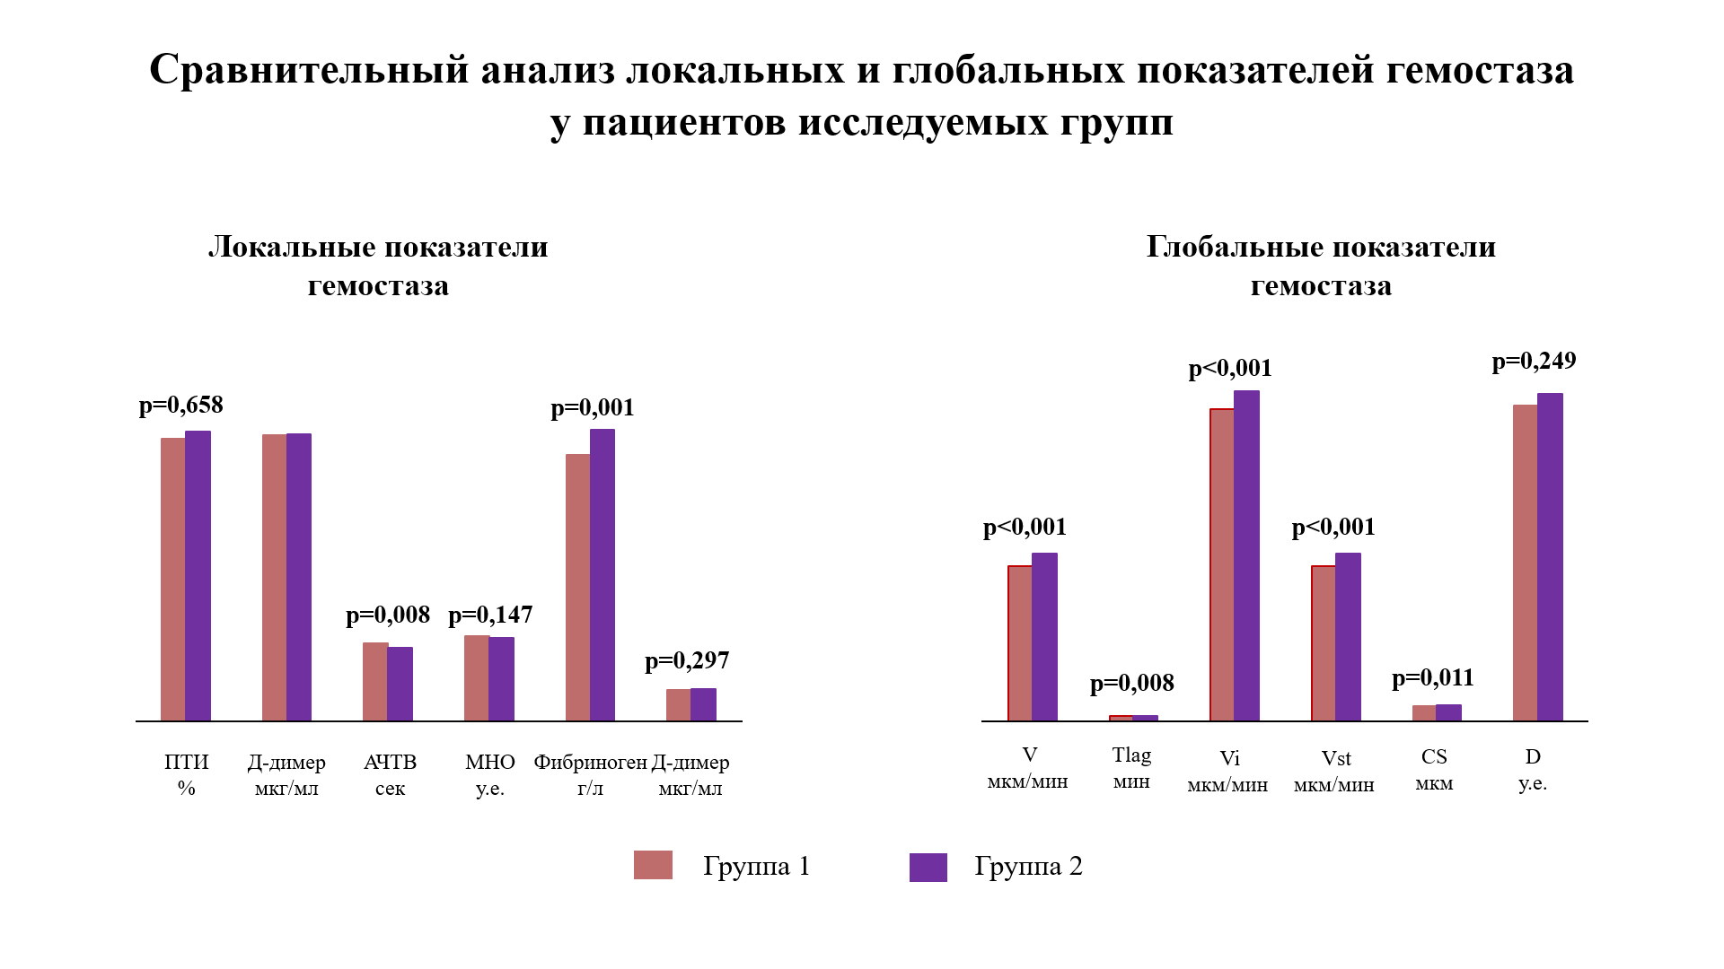
группа | V | Tlag | Vi | Vst | CS | D
1 | 52.9 | 1 | 66.1 | 52.9 | 1273 | 18523
1 | 27.4 | 1.1 | 50.7 | 27.4 | 1105 | 26932
1 | 26.3 | 0.8 | 53.6 | 26.3 | 1173 | 21979
1 | 27.3 | 0.9 | 53.5 | 27.3 | 1085 | 22756
1 | 29.5 | 1.4 | 53.6 | 29.5 | 1158 | 25559
1 | 26.7 | 0.7 | 56.5 | 26.7 | 1131 | 21389
1 | 25.3 | 0.8 | 49.2 | 25.3 | 1139 | 20791
1 | 26.3 | 0.7 | 54.2 | 26.3 | 1107 | 19984
1 | 28.9 | 0.8 | 58.4 | 28.9 | 1217 | 21031
1 | 29.2 | 0.8 | 59.5 | 29.2 | 1170 | 21144
1 | 27.4 | 0.7 | 57.6 | 27.4 | 1162 | 23357
1 | 28.5 | 0.9 | 54.2 | 28.5 | 1165 | 20199
1 | 24.8 | 0.8 | 49.7 | 24.8 | 1132 | 24404
1 | 24 | 0.7 | 47.6 | 24 | 1027 | 22329
1 | 26.1 | 0.7 | 55 | 26.1 | 1120 | 24459
1 | 27.6 | 0.7 | 52 | 27.6 | 1118 | 24130
1 | 26.1 | 0.7 | 50.7 | 26.1 | 1080 | 22625
1 | 25.9 | 0.8 | 53.9 | 25.9 | 1098 | 22318
1 | 25.4 | 0.9 | 47.4 | 25.4 | 1052 | 22536
1 | 23.8 | 0.9 | 43.2 | 23.8 | 1031 | 25983
1 | 25.1 | 0.8 | 51.6 | 25.1 | 1054 | 22689
1 | 29.7 | 0.9 | 61.9 | 29.7 | 1262 | 22910
1 | 23.3 | 0.9 | 50.5 | 23.3 | 1124 | 24356
1 | 26.1 | 0.7 | 51.6 | 26.1 | 1088 | 27775
1 | 22.9 | 1 | 46.5 | 22.9 | 955 | 24846
1 | 25.4 | 0.8 | 48.2 | 25.4 | 1028 | 20488
1 | 24.5 | 1 | 44.2 | 24.5 | 986 | 24916
1 | 31.6 | 0.8 | 60.9 | 31.6 | 1291 | 22341
1 | 25.5 | 0.8 | 51.4 | 25.5 | 1063 | 18442
1 | 24.7 | 0.9 | 45.9 | 24.7 | 1172 | 24191
1 | 28.4 | 0.9 | 58.9 | 28.4 | 1208 | 29164
1 | 31.6 | 0.9 | 58.3 | 31.6 | 1239 | 24099
1 | 31.6 | 0.9 | 59.1 | 31.6 | 1233 | 26661
1 | 26.5 | 0.7 | 49.9 | 26.5 | 1177 | 14569
1 | 24.7 | 0.9 | 50.1 | 24.7 | 1038 | 24789
1 | 28.1 | 0.8 | 59.2 | 28.1 | 1204 | 22413
1 | 25.8 | 1 | 52.1 | 25.8 | 1095 | 18628
1 | 27.6 | 0.7 | 56.5 | 27.6 | 1160 | 21818
1 | 28.6 | 0.8 | 60.9 | 28.6 | 1243 | 23056
1 | 24.7 | 0.8 | 54.3 | 24.7 | 1085 | 21550
1 | 27.6 | 0.9 | 58.6 | 27.6 | 1286 | 23853
1 | 25.7 | 0.8 | 56.3 | 25.7 | 1129 | 26149
1 | 26.4 | 0.8 | 53.7 | 26.4 | 1110 | 27063
1 | 26.3 | 0.7 | 53.9 | 26.3 | 1092 | 19279
1 | 29.4 | 0.8 | 57.5 | 29.4 | 1212 | 26596
1 | 25.2 | 0.8 | 54.1 | 25.2 | 1175 | 19697
1 | 26.5 | 0.9 | 53.3 | 26.5 | 1115 | 22062
1 | 24.7 | 0.7 | 53.5 | 24.7 | 1091 | 21282
1 | 25.6 | 0.7 | 51.2 | 25.6 | 1146 | 22616
1 | 27.4 | 0.9 | 56.2 | 27.4 | 1166 | 24600
1 | 26.1 | 0.8 | 52.4 | 26.1 | 1062 | 22977
1 | 25 | 1 | 53.5 | 25 | 1064 | 24697
1 | 26.7 | 0.7 | 56.5 | 26.7 | 1131 | 21389
1 | 26.5 | 0.8 | 50.1 | 26.5 | 1067 | 19078
1 | 27.6 | 0.9 | 58.3 | 27.6 | 1239 | 24099
1 | 26.6 | 0.9 | 59.1 | 26.6 | 1233 | 26661
1 | 28.6 | 0.9 | 58.6 | 28.6 | 1286 | 23853
1 | 29.7 | 0.9 | 61.9 | 29.7 | 1262 | 22910
1 | 28.5 | 0.7 | 55.1 | 28.5 | 1164 | 21591
1 | 28.3 | 0.9 | 56.1 | 28.3 | 1173 | 24843
1 | 30 | 0.9 | 61.6 | 30 | 1258 | 24110
1 | 32.2 | 0.8 | 60.9 | 32.2 | 1281 | 24868
1 | 25.6 | 1 | 55.1 | 25.6 | 1098 | 22673
1 | 25.6 | 0.8 | 51.7 | 25.6 | 1060 | 19329
1 | 21.7 | 1.1 | 48.9 | 21.7 | 952 | 24103
1 | 36.8 | 0.9 | 58.6 | 36.8 | 1361 | 19014
1 | 27.1 | 0.8 | 54.6 | 27.1 | 1178 | 18533
1 | 28.6 | 0.9 | 55.8 | 28.6 | 1181 | 16146
1 | 23.9 | 0.9 | 49.6 | 23.9 | 1014 | 25083
1 | 25 | 1 | 55.2 | 25 | 1099 | 20576
1 | 26.6 | 0.9 | 58.3 | 26.6 | 1158 | 25238
1 | 29.3 | 1.1 | 53.2 | 29.3 | 1156 | 21373
1 | 24.4 | 0.9 | 44.9 | 24.4 | 966 | 20813
1 | 27 | 0.8 | 49.5 | 27 | 1093 | 24673
1 | 32 | 1.3 | 53.3 | 32 | 1191 | 26629
1 | 39.7 | 1.2 | 58.8 | 39.7 | 1426 | 22963
1 | 28.5 | 1 | 53.5 | 28.5 | 1128 | 21747
1 | 29.2 | 1 | 56.3 | 29.2 | 1182 | 26394
1 | 46.9 | 1 | 60.1 | 46.9 | 1565 | 27492
1 | 31.3 | 1 | 57.6 | 31.3 | 1272 | 31582
1 | 34.1 | 1 | 56.4 | 34.1 | 1287 | 21811
1 | 26.9 | 0.8 | 55.6 | 26.9 | 1133 | 18699
1 | 31.2 | 0.9 | 56.1 | 31.2 | 1264 | 25013
1 | 25.9 | 1.3 | 47.4 | 25.9 | 1006 | 23307
1 | 36.3 | 1.2 | 58.4 | 36.3 | 1343 | 21912
1 | 26.8 | 1.1 | 51.7 | 26.8 | 1000 | 16764
1 | 31.3 | 1.2 | 55.2 | 31.3 | 1231 | 19810
1 | 29.1 | 1 | 56.8 | 29.1 | 1183 | 25217
1 | 22.6 | 1 | 40.7 | 22.6 | 1099 | 21694
1 | 22.1 | 1 | 48.6 | 22.1 | 966 | 20273
1 | 26.1 | 0.9 | 52 | 26.1 | 1071 | 22796
1 | 24.5 | 1 | 49.8 | 24.5 | 1016 | 23665
1 | 24 | 1.1 | 51.5 | 24 | 991 | 19430
1 | 25.3 | 1.5 | 49.4 | 25.3 | 1020 | 22395
1 | 26 | 1.5 | 48.3 | 26 | 1041 | 21083
1 | 30 | 1 | 56.2 | 30 | 1174 | 21853
1 | 30.8 | 1 | 65.1 | 30.8 | 1420 | 24445
1 | 31.9 | 1.1 | 54.4 | 31.9 | 1288 | 21299
1 | 24.2 | 0.8 | 47.7 | 24.2 | 1031 | 25747
1 | 28.3 | 1.2 | 52.9 | 28.3 | 1131 | 22584
1 | 30.9 | 1.2 | 49.1 | 30.9 | 1143 | 26729
1 | 28.2 | 0.9 | 59.2 | 28.2 | 1396 | 25399
1 | 30.7 | 0.7 | 50 | 30.7 | 1280 | 20151
1 | 29.4 | 0.9 | 56.8 | 29.4 | 1223 | 25860
1 | 26.7 | 0.7 | 54.8 | 26.7 | 1180 | 20046
1 | 29 | 1.1 | 42.7 | 29 | 1008 | 24257
1 | 29.8 | 1.4 | 58.4 | 29.8 | 1186 | 26152
1 | 30.9 | 1.2 | 52.5 | 30.9 | 1346 | 26905
1 | 25.1 | 0.9 | 52 | 25.1 | 1096 | 19955
1 | 24.9 | 0.9 | 47.6 | 24.9 | 1039 | 17594
2 | 32.7 | 0.9 | 61.9 | 32.7 | 1318 | 25821
2 | 35.1 | 0.9 | 58.4 | 35.1 | 1323 | 19212
2 | 35.5 | 0.9 | 64.5 | 35.5 | 1408 | 21878
2 | 29.2 | 0.9 | 56.9 | 29.2 | 1190 | 24392
2 | 28.5 | 0.7 | 55 | 28.5 | 1078 | 20760
2 | 28.2 | 1 | 56.2 | 28.2 | 1182 | 25414
2 | 26 | 0.9 | 56.1 | 26 | 1121 | 22212
2 | 29.1 | 0.9 | 58.2 | 29.1 | 1184 | 22959
2 | 28.9 | 0.8 | 60.3 | 28.9 | 1216 | 24800
2 | 28.4 | 1.3 | 57.2 | 28.4 | 1189 | 25095
2 | 27.5 | 1.1 | 54.5 | 27.5 | 1148 | 22776
2 | 28.4 | 0.9 | 57.3 | 28.4 | 1141 | 20798
2 | 30.6 | 0.9 | 62.7 | 30.6 | 1283 | 25186
2 | 28.3 | 0.9 | 53.9 | 28.3 | 1185 | 22701
2 | 28.2 | 0.7 | 55.4 | 28.2 | 1179 | 21268
2 | 29 | 0.8 | 58.9 | 29 | 1196 | 17690
2 | 25.1 | 0.8 | 54.5 | 25.1 | 1056 | 23433
2 | 27.7 | 0.8 | 60.3 | 27.7 | 1205 | 25839
2 | 29.5 | 1 | 57.1 | 29.5 | 1192 | 24017
2 | 27.7 | 0.8 | 55.8 | 27.7 | 1186 | 23804
2 | 28.8 | 0.9 | 54.3 | 28.8 | 1071 | 26575
2 | 31.8 | 0.8 | 58.4 | 31.8 | 1255 | 25052
2 | 27.8 | 0.9 | 55.3 | 27.8 | 1192 | 24278
2 | 27.7 | 0.9 | 52.4 | 27.7 | 1115 | 24513
2 | 28.2 | 1.5 | 54.9 | 28.2 | 1193 | 19608
2 | 28.9 | 1 | 59 | 28.9 | 1191 | 23618
2 | 29.3 | 0.9 | 60.8 | 29.3 | 1204 | 24480
2 | 27.6 | 1 | 54.1 | 27.6 | 1118 | 20562
2 | 27.5 | 0.9 | 54.9 | 27.5 | 1094 | 26511
2 | 29.9 | 1.1 | 59 | 29.9 | 1218 | 23383
2 | 30.1 | 0.9 | 57.2 | 30.1 | 1184 | 22959
2 | 31.8 | 0.8 | 58.4 | 31.8 | 1255 | 25052
2 | 35.5 | 0.9 | 64.5 | 35.5 | 1408 | 21878
2 | 29.9 | 0.8 | 60.3 | 29.9 | 1216 | 24800
2 | 30.4 | 1.3 | 59.2 | 30.4 | 1189 | 25095
2 | 34.3 | 0.9 | 60.8 | 34.3 | 1204 | 24480
2 | 29.9 | 0.9 | 56.9 | 29.9 | 1190 | 24392
2 | 32.6 | 0.9 | 62.7 | 32.6 | 1283 | 25186
2 | 28.4 | 0.9 | 57.3 | 28.4 | 1192 | 20798
2 | 35.1 | 0.9 | 58.4 | 35.1 | 1323 | 19212
2 | 32.7 | 0.9 | 61.9 | 32.7 | 1318 | 25821
2 | 31.4 | 1.1 | 59 | 31.4 | 1218 | 23383
2 | 30.1 | 0.8 | 62.1 | 30.1 | 1263 | 25830
2 | 26.4 | 1.2 | 55 | 26.4 | 1137 | 23732
2 | 27 | 0.9 | 55.5 | 27 | 1130 | 25304
2 | 27 | 0.8 | 53.5 | 27 | 1145 | 20275
2 | 34 | 0.9 | 56.8 | 34 | 1278 | 21855
2 | 28.5 | 1.1 | 54 | 28.5 | 1138 | 23203
2 | 30 | 1.2 | 65.4 | 30 | 1284 | 21253
2 | 26.2 | 1.5 | 57.4 | 26.2 | 1093 | 18429
2 | 27.6 | 1.1 | 54.9 | 27.6 | 1155 | 23923
2 | 26.2 | 1 | 55.1 | 26.2 | 1183 | 26226
2 | 27.9 | 1 | 55.4 | 27.9 | 1151 | 20872
2 | 33 | 0.8 | 54.4 | 33 | 1248 | 22952
2 | 27.4 | 1.1 | 55.1 | 27.4 | 1131 | 22985
2 | 30.6 | 0.8 | 59.3 | 30.6 | 1178 | 20773
2 | 28.6 | 1.2 | 53.8 | 28.6 | 1081 | 25835
2 | 26.7 | 1.2 | 52.6 | 26.7 | 1145 | 22695
2 | 27.4 | 1.4 | 50.9 | 27.4 | 1043 | 25938
2 | 28.6 | 1.4 | 54.9 | 28.6 | 1043 | 25938
2 | 27.6 | 1.4 | 53.2 | 27.6 | 1043 | 25938
2 | 28.7 | 1 | 51.9 | 28.7 | 1025 | 24133
2 | 27.2 | 1.2 | 50.3 | 27.2 | 985 | 22235
2 | 28.3 | 1 | 52.2 | 28.3 | 1002 | 19334
2 | 25.3 | 1.2 | 50.9 | 25.3 | 1018 | 24759
2 | 27.4 | 1.5 | 55.9 | 27.4 | 1054 | 23781
2 | 28.4 | 1.3 | 55.4 | 28.4 | 1175 | 25166
2 | 27.7 | 1.5 | 54.1 | 27.7 | 1010 | 26415
2 | 29.2 | 1.1 | 58.1 | 29.2 | 1204 | 25533
2 | 30.5 | 1.1 | 54.5 | 30.5 | 1173 | 22758
2 | 28.4 | 1.2 | 57.7 | 28.4 | 1190 | 24399
2 | 27.8 | 1.4 | 55 | 27.8 | 1116 | 20962
2 | 26.3 | 1.2 | 51.3 | 26.3 | 993 | 24187
2 | 31.3 | 1.2 | 57.1 | 31.3 | 1213 | 24043
2 | 31 | 1.1 | 58.4 | 31 | 1209 | 21880
2 | 26.7 | 1.1 | 53.8 | 26.7 | 1125 | 26674
2 | 33 | 0.8 | 54.9 | 33 | 1205 | 26404
2 | 33.6 | 0.8 | 62.3 | 33.6 | 1271 | 24360
2 | 32.4 | 0.9 | 58.7 | 32.4 | 1219 | 28272
2 | 31.5 | 0.8 | 57.7 | 31.5 | 1253 | 19700
2 | 28.3 | 0.7 | 55 | 28.3 | 1024 | 18395
2 | 36.4 | 1 | 59.6 | 36.4 | 1354 | 21751
2 | 41.2 | 0.8 | 66.4 | 41.2 | 1532 | 21111
2 | 36.3 | 1.1 | 65.2 | 36.3 | 1423 | 20457
2 | 30 | 1 | 57.3 | 30 | 1187 | 18416
2 | 29 | 1 | 54.1 | 29 | 1170 | 23505
2 | 27.1 | 0.7 | 55.5 | 27.1 | 1138 | 18112
2 | 38.3 | 0.9 | 57.1 | 38.3 | 1322 | 21284
2 | 31.6 | 0.9 | 59.5 | 31.6 | 1241 | 23732
2 | 35.4 | 0.9 | 58.1 | 35.4 | 1287 | 22815
2 | 28.3 | 0.9 | 54.5 | 28.3 | 1092 | 21862
2 | 31 | 0.9 | 58.4 | 31 | 1282 | 20711
2 | 28.1 | 1 | 52.3 | 28.1 | 1127 | 23548
2 | 27.3 | 1 | 54.7 | 27.3 | 1102 | 29336
2 | 38.2 | 0.9 | 59.2 | 38.2 | 1396 | 25399
2 | 29.1 | 0.9 | 57.2 | 29.1 | 1183 | 25448
2 | 29.4 | 1.4 | 56.3 | 29.4 | 1197 | 25675
2 | 27.6 | 1.1 | 55.8 | 27.6 | 1172 | 25750
2 | 31.9 | 0.8 | 56.2 | 31.9 | 1241 | 21171
2 | 26.1 | 0.9 | 54 | 26.1 | 1111 | 21038
2 | 32.9 | 0.8 | 60.3 | 32.9 | 1284 | 22726
2 | 27.3 | 0.8 | 53.9 | 27.3 | 1112 | 18537
2 | 29.5 | 1 | 58.9 | 29.5 | 1192 | 20538
2 | 32 | 0.7 | 57.2 | 32 | 1254 | 22131
2 | 28 | 0.9 | 52.9 | 28 | 1106 | 22685
2 | 29.1 | 0.9 | 59 | 29.1 | 1196 | 25683
2 | 27.8 | 0.8 | 55.7 | 27.8 | 1181 | 23039
2 | 33.4 | 0.9 | 61.8 | 33.4 | 1339 | 28019
2 | 31.6 | 0.8 | 60.9 | 31.6 | 1291 | 22341

А3
Подгруппа | ХС п | ЛПНП п | ЛПВП п | ТГ п | ХС-неЛНП п
1 | 4.18 | 2.31 | 1.2 | 1.57 | 2.98
1 | 4 | 2.07 | 1.1 | 1.5 | 2.9
2 | 3.49 | 1.32 | 1.62 | 1.2 | 1.87
2 | 3.72 | 2.36 | 0.98 | 1.25 | 2.74
2 | 4.17 | 2.1 | 1.41 | 1.46 | 2.76
1 | 4.01 | 1.82 | 1.39 | 1.74 | 2.62
2 | 5.17 | 3.02 | 1.45 | 1.54 | 3.72
2 | 5.8 | 3.92 | 0.94 | 3.14 | 4.86
1 | 4.52 | 2.16 | 2.09 | 1.18 | 2.43
2 | 4,81 | 2,76 | 1,1 | 1,39 | 3.71
1 | 3,78 | 2,35 | 0,99 | 1,6 | 2.79
1 | 4.25 | 2 | 1.42 | 2.6 | 2.83
2 | 3.92 | 1.99 | 1.46 | 1.03 | 2.46
1 | 3.6 | 1.5 | 2.2 | 0.6 | 1.4
2 | 3.78 | 1.48 | 1.11 | 2.01 | 0.64
2 | 4.7 | 2.47 | 1.53 | 1.52 | 3.17
1 | 3.21 | 2.12 | 1.31 | 1.53 | 1.9
1 | 3.05 | 1.81 | 1.51 | 1.39 | 1.54
2 | 4.23 | 2.43 | 1.55 | 0.55 | 2.68
2 | 5,28 | 2,95 | 2,22 | 1,05 | 3.06
2 | 4.69 | 2.7 | 1.68 | 0.68 | 3.01
1 | 3.76 | 1.42 | 1.5 | 1.54 | 2.26
2 | 4.05 | 2.58 | 1.16 | 0.68 | 2.89
2 | 3,77 | 2,14 | 1,14 | 1,08 | 2.63
2 | 4,19 | 2.05 | 1,18 | 2.1 | 3.01
2 | 3,74 | 1,27 | 2,18 | 0,62 | 1.56
1 | 3.8 | 2.14 | 1.11 | 1.16 | 2.69
2 | 4.2 | 2.5 | 1.3 | 1.9 | 2.9
1 | 3.73 | 2.11 | 1.84 | 1.71 | 1.89
2 | 4.34 | 2.68 | 1.16 | 1.1 | 3.18
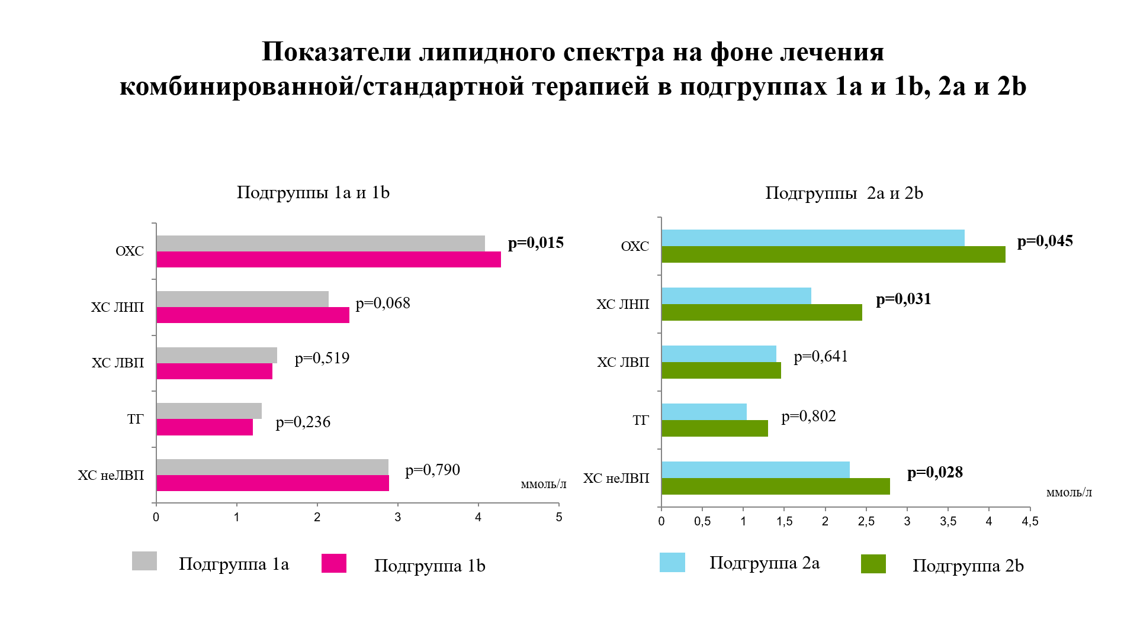
1 | 3,5 | 2,1 | 1,9 | 1,1 | 1.6
2 | 3,4 | 1,6 | 1,4 | 0,9 | 2
1 | 4,13 | 2,6 | 0,95 | 1,28 | 3.18
2 | 4.69 | 2.7 | 1.68 | 0.68 | 3.01
1 | 3.76 | 1.42 | 1.5 | 1.44 | 2.26
2 | 6.5 | 4.3 | 2.1 | 0.8 | 4.4
2 | 3.32 | 1.08 | 1.35 | 1.85 | 1.97
2 | 4,2 | 2,4 | 1,4 | 1,3 | 2.8
1 | 4.04 | 1.89 | 2.27 | 0.89 | 1.77
2 | 3.9 | 1.84 | 1.74 | 0.69 | 2.16
1 | 4.1 | 2.47 | 0.89 | 1.61 | 3.21
2 | 3.63 | 2.17 | 1.19 | 0.59 | 2.44
1 | 5.2 | 3.1 | 1.9 | 1 | 3.3
2 | 3.73 | 2.11 | 0.84 | 1.71 | 2.89
1 | 3.4 | 1.6 | 1.6 | 1 | 1.8
2 | 4.48 | 2.73 | 0.81 | 2.06 | 3.67
2 | 4.52 | 1.75 | 2.24 | 1.17 | 2.28
1 | 3,7 | 1,8 | 1,5 | 1,2 | 2.2
2 | 4,48 | 2,33 | 1,2 | 1,17 | 3,28
1 | 4.9 | 2.32 | 2.05 | 1 | 2.85
2 | 5,19 | 2,87 | 2,07 | 0,58 | 3.12
1 | 4.42 | 1.31 | 2.04 | 1.15 | 2.38
2 | 4,28 | 2,04 | 1,47 | 1,7 | 2.81
2 | 4 | 1.62 | 1.81 | 1.24 | 2.19
1 | 4.09 | 1.8 | 1.41 | 1.63 | 2.68
2 | 4.49 | 2.09 | 1.83 | 1.25 | 2.66
1 | 4.6 | 3 | 1.2 | 1.8 | 3.4
1 | 4.08 | 2.23 | 1.35 | 1.1 | 2.73
1 | 3.97 | 1.72 | 1.6 | 0.98 | 2.37
2 | 5.6 | 4.1 | 1.1 | 1.4 | 4.5
1 | 4.1 | 2.2 | 1.7 | 1.4 | 2.4
1 | 4.41 | 2.15 | 1.66 | 1.31 | 2.75
1 | 4,5 | 2,4 | 2,1 | 0,8 | 2.4
1 | 4.2 | 2.8 | 1.8 | 1.6 | 2.4
2 | 4.02 | 2.3 | 1.05 | 1.5 | 2.97
1 | 4,34 | 2,68 | 1,16 | 1,10 | 3.18
2 | 5.53 | 3.61 | 1.48 | 0.96 | 4.05
2 | 3.67 | 1.76 | 1.9 | 1 | 1.77
1 | 4.26 | 2.14 | 1.15 | 1.42 | 3.11
2 | 4.58 | 2.56 | 1.65 | 0.82 | 2.93
2 | 4,66 | 2,54 | 1,63 | 1,04 | 3.03
2 | 3,73 | 2,11 | 0,84 | 1,71 | 2.89
1 | 4.09 | 2.91 | 1.24 | 1.63 | 2.85
2 | 3.77 | 1.56 | 1.43 | 1.2 | 2.34
1 | 3,47 | 2,13 | 1,73 | 3,33 | 2,74
2 | 4.2 | 2.4 | 1.8 | 0.5 | 2.4
1 | 4.7 | 2.4 | 1.1 | 1.7 | 3
2 | 3.45 | 1.86 | 1.21 | 0.96 | 2.24
2 | 4.4 | 2.5 | 1.2 | 1.6 | 3.2
1 | 3.77 | 2.26 | 1.65 | 0.88 | 2.12
2 | 3.47 | 1.56 | 1.24 | 1.48 | 2.23
1 | 4.8 | 2.5 | 1.8 | 1.2 | 3
2 | 5.19 | 2.87 | 2.07 | 2.17 | 1.58
1 | 3.62 | 1.5 | 1.66 | 1.02 | 1.96
1 | 3.3 | 1.6 | 1.8 | 0.5 | 1.5
2 | 3.3 | 1.42 | 1.36 | 1.14 | 1.94
1 | 5.23 | 2.9 | 1.02 | 2.2 | 1.87
1 | 4 | 2.5 | 1.4 | 1 | 2.6
2 | 4.89 | 2.76 | 1.5 | 1.22 | 1.35
2 | 5.02 | 3.41 | 0.95 | 1.45 | 4.07
1 | 4.75 | 2.87 | 1.72 | 1.55 | 3.03
2 | 5.14 | 1.84 | 2.52 | 1.72 | 2.62
2 | 6.15 | 3.41 | 1.44 | 2.87 | 4.71
2 | 3.87 | 2.27 | 1.22 | 0.83 | 2.65
2 | 5.42 | 3.43 | 1.62 | 0.81 | 3.8
1 | 4.86 | 2.06 | 2.35 | 0.99 | 2.51
1 | 3.97 | 2.39 | 1.09 | 1.08 | 2.88
1 | 4.6 | 3 | 1.3 | 1.35 | 3.3
1 | 3.9 | 1.84 | 1.74 | 0.69 | 2.16
1 | 3.47 | 1.56 | 1.24 | 1.48 | 2.23
1 | 3.4 | 2 | 1.6 | 8 | 1.8
1 | 5.11 | 2.88 | 1.18 | 1.31 | 3.93
1 | 4.9 | 2.8 | 1.9 | 0.6 | 3
2 | 6.6 | 3.5 | 3.4 | 1.1 | 3.2
1 | 4.4 | 2.8 | 1.25 | 1.93 | 3.15
1 | 4.01 | 1.82 | 1.39 | 1.74 | 2.62
2 | 4.69 | 2.7 | 1.68 | 0.68 | 3.01
1 | 5.35 | 3.46 | 1.43 | 1 | 3.92
1 | 3.75 | 1.66 | 1.66 | 1.07 | 2.09
1 | 3.5 | 1.4 | 1.9 | 1.2 | 1.6

1-1a | 2-1b

А7
 |  | ОСА (до) |  |  | ОСА (после) |  |  |  |  | ВСА (до) |  |  |  |  |  |  | ВСА (после) |  |  | СМА справа (до) |  |  |  |  | СМА справа (после) |  |  |  |  | ПА (до) |  |  |  |  | ПА (после)
PS | ED | TAV | Ri | PI | PS | ED | TAV | Ri | PI | PS | ED | TAV | Ri | PI | PS | ED | TAV | Ri | PI | PS | ED | TAV | RI | PI | PS | ED | TAV | RI | PI | PS | ED | TAV | RI | PI | PS | ED | TAV | RI | PI
80 | 24.9 | 50.2 | 0.69 | 1.7 | 81 | 26.4 | 52 | 0.68 | 1.5 | 62 | 32.1 | 55.5 | 0.59 | 1.1 | 62 | 33 | 57 | 0.58 | 1 | 90 | 53 | 69 | 0.77 | 0.93 | 92 | 55 | 74 | 0.59 | 0.9 | 49 | 22 | 36 | 0.6 | 0.73 | 51 | 23 | 37 | 0.54 | 0.71
80 | 13.40 | 32.50 | 0.77 | 2.20 | 81 | 15.20 | 34 | 0.76 | 1.8 | 72 | 20 | 33.7 | 0.7 | 0.7 | 70 | 24 | 35 | 0.67 | 0.7 | 92 | 57 | 69 | 0.66 | 0.89 | 96 | 71 | 72 | 0.64 | 0.89 | 44 | 15 | 29 | 0.49 | 0.7 | 44 | 20 | 42 | 0.47 | 0.69
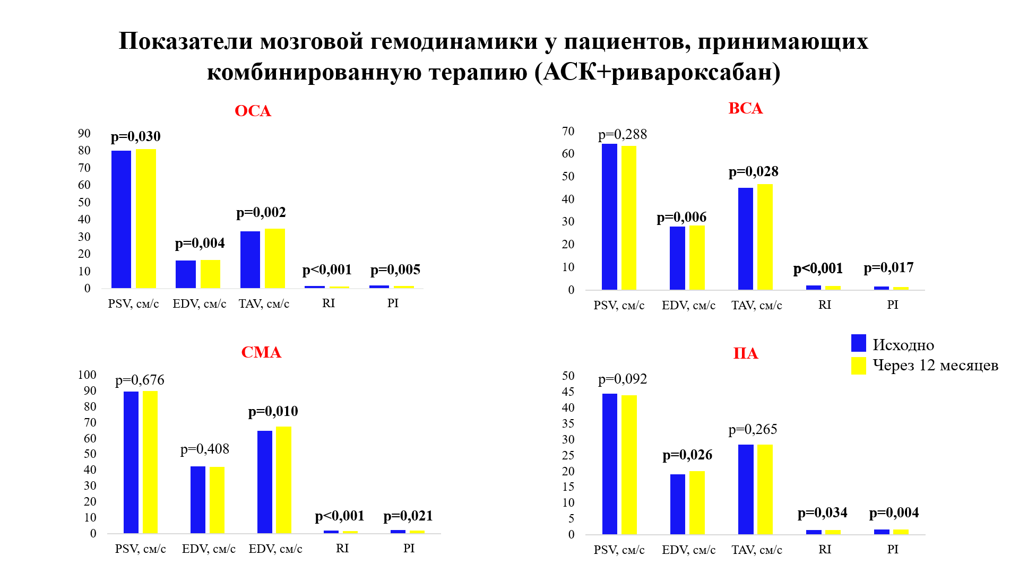
94 | 16.90 | 29.60 | 0.74 | 1.30 | 94 | 17.40 | 30 | 0.72 | 1.3 | 73 | 25.8 | 43.7 | 0.62 | 0.9 | 74 | 26 | 44.7 | 0.6 | 0.9 | 96 | 43 | 55 | 0.58 | 0.87 | 98 | 41 | 62 | 0.56 | 0.8 | 41 | 20 | 22 | 0.68 | 0.71 | 41 | 13 | 24 | 0.63 | 0.68
80 | 16.9 | 26.7 | 0.78 | 1.4 | 82 | 17.5 | 27 | 0.75 | 1.4 | 59 | 37 | 60 | 0.61 | 0.9 | 61 | 39 | 59 | 0.6 | 0.9 | 88 | 57 | 59 | 0.76 | 0.9 | 87 | 49 | 59 | 0.74 | 0.87 | 46 | 19 | 33 | 0.54 | 0.73 | 50 | 21 | 34 | 0.66 | 0.72
80 | 19 | 45.5 | 0.8 | 1.5 | 81 | 21 | 45 | 0.77 | 1.3 | 79 | 28.5 | 49.9 | 0.69 | 1 | 80 | 30 | 51 | 0.67 | 1 | 89 | 52 | 60 | 0.79 | 0.87 | 90 | 40 | 61 | 0.61 | 0.86 | 22 | 26 | 13.5 | 0.64 | 0.75 | 29 | 22 | 21 | 0.62 | 0.7
79 | 17 | 34.7 | 0.8 | 1.8 | 80 | 18 | 36 | 0.77 | 1.8 | 63 | 25 | 44 | 0.69 | 1.2 | 63 | 25 | 46.4 | 0.66 | 1.2 | 92 | 30 | 56.5 | 0.66 | 1.1 | 90 | 32 | 58 | 0.64 | 0.9 | 44 | 15 | 40 | 0.55 | 0.72 | 42 | 18 | 28 | 0.53 | 0.72
74 | 39.6 | 17.8 | 0.78 | 1.9 | 76 | 40.1 | 19 | 0.76 | 1.6 | 61 | 29 | 47 | 0.7 | 1.2 | 63 | 29.5 | 47 | 0.67 | 1.1 | 88 | 51 | 63 | 0.75 | 1.02 | 89 | 54 | 66 | 0.7 | 1 | 36 | 21 | 23 | 0.6 | 0.75 | 47 | 22 | 28 | 0.55 | 0.73
86 | 14 | 28 | 0.76 | 1.2 | 85 | 16 | 29 | 0.75 | 1.2 | 70 | 25.8 | 39.8 | 0.72 | 0.8 | 71 | 27 | 40.8 | 0.7 | 0.8 | 168 | 109 | 89 | 0.59 | 0.94 | 162 | 54 | 89 | 0.58 | 0.92 | 32 | 22 | 21 | 0.52 | 0.79 | 41 | 32 | 24 | 0.53 | 0.7
102 | 13 | 27 | 0.73 | 1.5 | 100 | 14 | 27 | 0.72 | 1.3 | 89 | 19 | 36 | 0.61 | 1.08 | 90 | 23 | 37 | 0.59 | 1.08 | 110 | 51 | 87 | 0.62 | 0.89 | 98 | 36 | 90 | 0.61 | 0.89 | 54 | 13 | 32 | 0.58 | 0.7 | 51 | 18 | 33 | 0.56 | 0.7
74 | 27 | 45.6 | 0.76 | 1.3 | 78 | 29 | 46 | 0.75 | 1.3 | 58 | 49.9 | 68.9 | 0.66 | 0.86 | 58 | 50 | 65 | 0.64 | 0.86 | 88 | 26 | 67 | 0.62 | 0.91 | 86 | 39 | 69 | 0.6 | 0.84 | 46 | 12 | 33 | 0.59 | 0.79 | 45 | 18 | 30 | 0.56 | 0.74
94 | 13 | 23.2 | 0.74 | 2 | 93 | 13 | 24 | 0.72 | 1.7 | 74 | 34.8 | 58 | 0.63 | 1 | 76 | 36 | 59 | 0.6 | 1 | 88 | 43 | 58 | 0.6 | 0.87 | 87 | 40 | 63 | 0.56 | 0.8 | 45 | 20 | 22 | 0.51 | 0.76 | 50 | 17 | 29 | 0.5 | 0.74
70 | 12 | 32 | 0.78 | 2 | 74 | 14 | 35 | 0.75 | 1.8 | 70 | 27 | 46 | 0.68 | 1.3 | 61 | 28 | 47 | 0.65 | 1.13 | 90 | 36 | 68 | 0.6 | 0.86 | 92 | 51 | 69 | 0.59 | 0.83 | 36 | 12 | 23 | 0.62 | 0.95 | 38 | 20 | 30 | 0.56 | 0.71
73 | 10.7 | 27 | 0.79 | 1.6 | 73 | 12 | 29 | 0.77 | 1.6 | 66 | 27.6 | 43.8 | 0.64 | 1 | 65 | 26 | 43.8 | 0.62 | 1 | 102 | 39 | 84 | 0.61 | 0.88 | 104 | 43 | 83 | 0.6 | 0.89 | 35 | 21 | 22 | 0.62 | 1 | 44 | 20 | 27 | 0.53 | 0.73
87 | 25 | 57 | 0.84 | 2.1 | 89 | 26 | 56 | 0.78 | 2 | 63 | 32.1 | 49.8 | 0.73 | 0.9 | 63 | 33 | 50.2 | 0.69 | 0.9 | 97 | 42 | 87 | 0.62 | 0.86 | 94 | 32 | 87 | 0.6 | 0.83 | 47 | 19 | 40 | 0.53 | 0.79 | 41 | 21 | 26 | 0.47 | 0.68
77 | 11.6 | 34 | 0.76 | 2 | 78 | 11.6 | 35 | 0.75 | 1.9 | 62 | 11 | 34 | 0.7 | 1.7 | 64 | 13 | 36.4 | 0.67 | 1.2 | 87 | 30 | 67 | 0.7 | 0.88 | 86 | 48 | 69 | 0.61 | 1 | 46 | 21 | 34 | 0.46 | 0.76 | 51 | 23 | 34 | 0.49 | 0.72
82 | 21.4 | 40.6 | 0.78 | 1.9 | 81 | 22 | 42 | 0.76 | 1.9 | 68 | 16 | 39.7 | 0.68 | 1.3 | 66 | 16 | 40 | 0.65 | 1.1 | 75 | 19 | 59 | 0.72 | 0.84 | 78 | 31 | 56 | 0.6 | 0.8 | 46 | 11 | 28 | 0.55 | 0.68 | 47 | 20 | 31 | 0.55 | 0.74
51 | 16 | 43 | 0.77 | 1.2 | 53 | 15 | 43 | 0.75 | 1.2 | 46 | 33 | 56 | 0.72 | 1.3 | 48 | 34 | 55.5 | 0.62 | 1.2 | 79 | 22 | 63 | 0.61 | 0.9 | 82 | 43 | 63 | 0.58 | 0.93 | 48 | 10 | 37 | 0.51 | 0.76 | 40 | 20 | 26 | 0.53 | 0.72
58 | 13 | 34.3 | 0.79 | 1.8 | 59 | 14 | 35 | 0.76 | 1.7 | 53 | 29.4 | 35 | 0.7 | 1.7 | 55 | 29 | 36 | 0.67 | 1.4 | 86 | 30 | 50.5 | 0.66 | 1 | 88 | 37 | 52 | 0.62 | 0.9 | 31 | 15 | 20 | 0.63 | 0.9 | 36 | 17 | 22 | 0.52 | 0.86

А9
Подгруппы | РF | RP | BP | GH | VT | SF | RE | MH | PCS | MCS
3 | 95 | 100 | 100 | 77 | 85 | 100 | 100 | 80 | 56.3 | 55.7
3 | 80 | 100 | 100 | 57 | 65 | 100 | 100 | 68 | 52.3 | 51.9
4 | 100 | 75 | 100 | 77 | 70 | 87.5 | 66.7 | 84 | 56 | 49.6
4 | 65 | 50 | 74 | 57 | 70 | 100 | 33.3 | 68 | 44.8 | 48.1
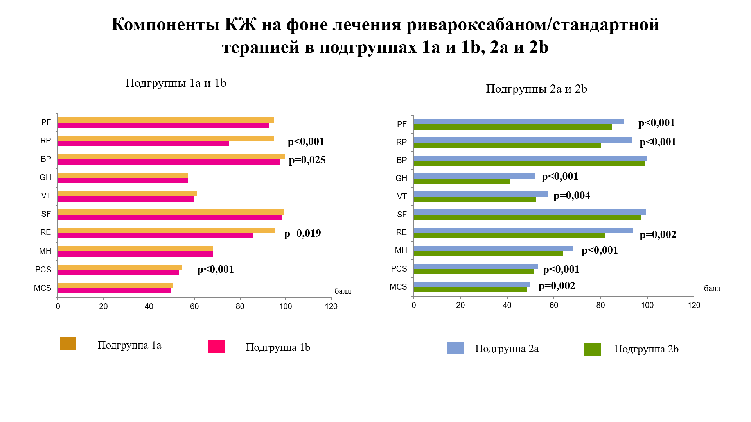
4 | 70 | 50 | 74 | 62 | 70 | 87.5 | 0 | 60 | 49.3 | 39.5
3 | 90 | 100 | 100 | 52 | 75 | 100 | 100 | 76 | 52.7 | 54.2
4 | 90 | 50 | 84 | 50 | 45 | 100 | 0 | 44 | 54.4 | 31.6
4 | 95 | 100 | 100 | 72 | 80 | 100 | 100 | 84 | 55.2 | 56.3
3 | 90 | 100 | 100 | 57 | 65 | 100 | 100 | 76 | 53.2 | 53.1
4 | 100 | 100 | 100 | 75 | 75 | 100 | 33.3 | 80 | 60.8 | 45.4
3 | 100 | 100 | 100 | 67 | 75 | 100 | 100 | 84 | 55.4 | 55.3
3 | 100 | 100 | 100 | 62 | 75 | 100 | 100 | 80 | 55.3 | 54.2
4 | 95 | 100 | 100 | 67 | 80 | 100 | 100 | 80 | 55 | 55.2
3 | 90 | 100 | 100 | 52 | 70 | 87.5 | 100 | 76 | 52.7 | 52.2
4 | 95 | 75 | 84 | 62 | 60 | 87.5 | 33.3 | 64 | 55.3 | 40
4 | 100 | 50 | 100 | 62 | 55 | 100 | 100 | 64 | 51.8 | 49.5
3 | 95 | 100 | 100 | 62 | 80 | 100 | 100 | 80 | 54.4 | 55.3
3 | 95 | 75 | 100 | 57 | 60 | 100 | 66.7 | 76 | 53.4 | 48.5
4 | 100 | 75 | 100 | 77 | 85 | 100 | 100 | 80 | 54.7 | 56.1
4 | 80 | 50 | 100 | 52 | 60 | 100 | 100 | 72 | 45.9 | 54.3
4 | 90 | 75 | 100 | 47 | 70 | 100 | 100 | 80 | 48.9 | 55.7
3 | 95 | 100 | 100 | 62 | 60 | 100 | 100 | 76 | 54.6 | 52
4 | 95 | 50 | 100 | 52 | 50 | 87.5 | 33.3 | 68 | 53 | 40.3
4 | 95 | 50 | 100 | 37 | 65 | 87.5 | 100 | 68 | 47.4 | 50.9
4 | 100 | 50 | 100 | 67 | 70 | 100 | 100 | 72 | 51.6 | 53.3
4 | 95 | 100 | 100 | 62 | 75 | 100 | 100 | 76 | 54.8 | 53.6
3 | 95 | 100 | 100 | 62 | 45 | 100 | 100 | 52 | 57.4 | 43.8
4 | 95 | 100 | 100 | 52 | 75 | 100 | 100 | 76 | 53.6 | 53.7
3 | 85 | 100 | 84 | 52 | 60 | 87.5 | 66.7 | 68 | 52.3 | 45.7
4 | 85 | 100 | 84 | 57 | 60 | 87.5 | 66.7 | 68 | 53 | 45.6
3 | 90 | 100 | 100 | 57 | 70 | 100 | 100 | 72 | 53.7 | 52.5
4 | 95 | 75 | 100 | 57 | 65 | 100 | 100 | 72 | 52 | 52.4
3 | 100 | 100 | 100 | 67 | 65 | 100 | 100 | 72 | 56.7 | 50.9
4 | 100 | 100 | 84 | 65 | 75 | 100 | 100 | 88 | 52.5 | 57
3 | 95 | 100 | 100 | 57 | 50 | 100 | 100 | 68 | 54.9 | 48.7
4 | 100 | 75 | 100 | 67 | 55 | 100 | 100 | 72 | 54 | 50.7
4 | 100 | 100 | 100 | 77 | 70 | 100 | 66.7 | 76 | 59.5 | 48.1
4 | 90 | 100 | 100 | 47 | 60 | 100 | 66.7 | 64 | 55.3 | 45
3 | 100 | 100 | 100 | 57 | 60 | 100 | 100 | 68 | 55.9 | 49.3
4 | 95 | 50 | 100 | 45 | 65 | 100 | 66.7 | 72 | 49.8 | 49
3 | 90 | 100 | 100 | 57 | 60 | 100 | 100 | 68 | 54.1 | 50.3
4 | 95 | 100 | 100 | 57 | 65 | 100 | 100 | 80 | 53.6 | 53.6
3 | 100 | 100 | 100 | 67 | 60 | 100 | 100 | 80 | 55.7 | 52.5
4 | 95 | 25 | 84 | 57 | 55 | 100 | 100 | 72 | 44.5 | 53.7
3 | 95 | 75 | 100 | 62 | 60 | 100 | 100 | 68 | 53 | 50.7
4 | 95 | 75 | 100 | 47 | 55 | 100 | 66.7 | 68 | 53 | 45.9
4 | 95 | 75 | 100 | 67 | 65 | 100 | 100 | 72 | 53.2 | 52.3
3 | 95 | 75 | 100 | 47 | 60 | 100 | 100 | 68 | 51.2 | 50.8
4 | 100 | 100 | 100 | 62 | 55 | 100 | 100 | 68 | 56.5 | 48.7
3 | 95 | 75 | 100 | 52 | 45 | 100 | 66.7 | 68 | 53.5 | 44.7
4 | 90 | 75 | 100 | 52 | 50 | 100 | 100 | 60 | 51.7 | 48
3 | 95 | 75 | 100 | 47 | 50 | 100 | 100 | 60 | 52 | 47.5
4 | 85 | 75 | 100 | 42 | 50 | 100 | 100 | 56 | 50 | 47.5
4 | 95 | 100 | 100 | 47 | 55 | 100 | 33.3 | 64 | 58.1 | 39.5
3 | 95 | 100 | 100 | 47 | 60 | 100 | 100 | 68 | 53.8 | 49.9
4 | 90 | 50 | 100 | 52 | 60 | 100 | 100 | 72 | 47.8 | 53.3
3 | 90 | 100 | 100 | 52 | 55 | 100 | 100 | 64 | 53.9 | 48.7
3 | 95 | 75 | 100 | 52 | 60 | 100 | 100 | 68 | 51.8 | 50.8
3 | 95 | 100 | 100 | 57 | 65 | 100 | 100 | 68 | 55.1 | 50.4
4 | 85 | 100 | 100 | 47 | 45 | 100 | 100 | 68 | 51.7 | 49.2
3 | 90 | 100 | 100 | 62 | 45 | 100 | 100 | 60 | 55.5 | 46.4
3 | 100 | 100 | 100 | 67 | 65 | 100 | 100 | 68 | 57.2 | 49.8
3 | 95 | 100 | 100 | 52 | 60 | 100 | 100 | 64 | 54.9 | 48.8
3 | 95 | 100 | 100 | 67 | 70 | 100 | 100 | 72 | 55.9 | 52
4 | 90 | 50 | 100 | 52 | 45 | 100 | 100 | 64 | 48.5 | 49.4
3 | 100 | 100 | 100 | 57 | 55 | 87.5 | 100 | 52 | 57.9 | 42.9
4 | 95 | 100 | 100 | 57 | 60 | 100 | 100 | 68 | 55 | 49.8
4 | 95 | 75 | 100 | 37 | 40 | 87.5 | 66.7 | 56 | 53.1 | 39.5
3 | 95 | 100 | 100 | 32 | 60 | 100 | 100 | 60 | 52.9 | 47.9
4 | 95 | 100 | 100 | 57 | 60 | 100 | 100 | 72 | 54.5 | 50.9
4 | 95 | 100 | 100 | 62 | 60 | 100 | 100 | 76 | 54.6 | 52
4 | 90 | 50 | 100 | 45 | 60 | 100 | 100 | 56 | 48.9 | 49
3 | 100 | 100 | 100 | 62 | 60 | 100 | 100 | 72 | 56.1 | 50.4
4 | 95 | 25 | 100 | 32 | 40 | 100 | 100 | 60 | 44.8 | 48.3
3 | 95 | 100 | 100 | 57 | 60 | 100 | 66.7 | 76 | 56 | 47.6
4 | 100 | 50 | 100 | 57 | 50 | 100 | 100 | 64 | 51.1 | 48.9
3 | 95 | 100 | 100 | 57 | 65 | 100 | 100 | 64 | 55.6 | 49.3
4 | 90 | 75 | 100 | 42 | 45 | 100 | 100 | 56 | 50.9 | 46.4
4 | 85 | 50 | 100 | 32 | 40 | 100 | 100 | 52 | 46.5 | 46.3
3 | 95 | 100 | 100 | 62 | 70 | 100 | 100 | 72 | 55.3 | 52
4 | 95 | 100 | 100 | 57 | 65 | 100 | 100 | 68 | 55.1 | 50.4
3 | 95 | 100 | 100 | 62 | 55 | 100 | 100 | 60 | 56.5 | 47.1
4 | 100 | 50 | 100 | 62 | 60 | 100 | 100 | 64 | 51.8 | 50
3 | 95 | 100 | 100 | 52 | 45 | 100 | 100 | 64 | 54.7 | 47.1
3 | 90 | 100 | 100 | 62 | 60 | 100 | 100 | 64 | 55.2 | 49.2
4 | 85 | 100 | 100 | 30 | 50 | 100 | 100 | 60 | 50.6 | 47.8
3 | 90 | 75 | 100 | 37 | 50 | 100 | 100 | 48 | 51.3 | 44.9
3 | 95 | 100 | 100 | 62 | 65 | 100 | 100 | 68 | 55.7 | 50.4
4 | 95 | 100 | 100 | 62 | 65 | 100 | 100 | 72 | 55.2 | 51.4
4 | 85 | 50 | 100 | 32 | 45 | 100 | 100 | 64 | 45.1 | 50.1
3 | 90 | 50 | 100 | 25 | 45 | 100 | 33.3 | 48 | 51 | 36.6
4 | 85 | 50 | 100 | 52 | 55 | 87.5 | 100 | 72 | 46.8 | 51.7
4 | 90 | 100 | 100 | 47 | 55 | 100 | 100 | 68 | 52.8 | 49.8
4 | 90 | 100 | 100 | 57 | 50 | 100 | 100 | 64 | 54.4 | 48.1
4 | 85 | 100 | 100 | 62 | 50 | 100 | 66.7 | 64 | 56.1 | 44.2
3 | 95 | 100 | 100 | 62 | 60 | 100 | 100 | 72 | 55.1 | 50.9
3 | 95 | 100 | 100 | 57 | 60 | 100 | 100 | 72 | 54.5 | 50.9
3 | 95 | 75 | 100 | 37 | 60 | 100 | 100 | 72 | 49.4 | 52
3 | 95 | 100 | 100 | 57 | 65 | 100 | 100 | 68 | 55.1 | 50.4
3 | 95 | 100 | 100 | 37 | 55 | 100 | 100 | 68 | 52.5 | 49.4
3 | 95 | 100 | 100 | 62 | 65 | 100 | 100 | 76 | 54.7 | 52.5
3 | 95 | 100 | 100 | 57 | 65 | 100 | 100 | 72 | 54.6 | 51.5
3 | 90 | 100 | 100 | 62 | 60 | 100 | 66.7 | 72 | 56.1 | 47
4 | 90 | 100 | 100 | 57 | 60 | 100 | 100 | 72 | 53.6 | 51.4
3 | 90 | 100 | 100 | 62 | 55 | 100 | 100 | 68 | 54.6 | 49.7
3 | 95 | 100 | 100 | 47 | 65 | 100 | 66.7 | 68 | 55.8 | 46.1
4 | 95 | 100 | 100 | 42 | 55 | 100 | 100 | 76 | 52.1 | 51.5
3 | 95 | 100 | 100 | 57 | 45 | 100 | 100 | 72 | 54.3 | 49.2
3 | 95 | 100 | 100 | 55 | 65 | 100 | 100 | 72 | 54.3 | 51.5
3 | 90 | 100 | 100 | 47 | 70 | 100 | 100 | 72 | 52.5 | 52.6

3 -1а | 4-1b

А8
 |  | ОСА (до) |  |  |  |  | ОСА (после) |  |  | ВСА (до) |  |  |  |  | ВСА (после)
PS | ED | TAV | Ri | PI | PS | ED | TAV | Ri | PI | PS | ED | TAV | Ri | PI | PS | ED | TAV | Ri | PI
80 | 12 | 42 | 0.79 | 2.3 | 78 | 11 | 40 | 0.77 | 2.3 | 65 | 32 | 49.3 | 0.69 | 0.9 | 54 | 22 | 42 | 0.72 | 1.2
75 | 22 | 37 | 0.73 | 1.4 | 79 | 21 | 35 | 0.74 | 1.8 | 64 | 42 | 62 | 0.62 | 1.3 | 52 | 26 | 51 | 0.68 | 1.4
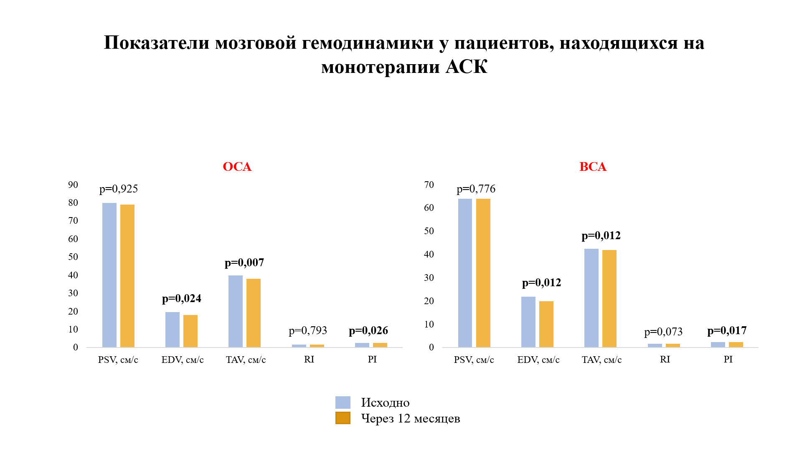
84 | 6.2 | 23 | 0.77 | 2.5 | 81 | 6.2 | 23 | 0.78 | 2.5 | 70 | 29 | 51 | 0.73 | 1.3 | 70 | 25 | 51 | 0.73 | 1.3
75 | 8 | 26 | 0.8 | 1.7 | 79 | 9 | 24 | 0.78 | 1.7 | 60 | 21.4 | 39.4 | 0.71 | 1.5 | 65 | 19 | 37 | 0.7 | 1.5
80 | 12 | 25 | 0.77 | 1.6 | 74 | 10 | 25 | 0.76 | 1.6 | 61 | 22 | 57 | 0.68 | 1.3 | 64 | 22 | 50 | 0.71 | 1.3
82 | 18 | 33.9 | 0.73 | 1.5 | 82 | 18 | 34 | 0.71 | 1.9 | 40 | 33 | 28 | 0.55 | 1.5 | 70 | 22 | 28 | 0.68 | 1.5
81 | 29.4 | 49 | 0.73 | 1.4 | 81 | 26 | 38 | 0.8 | 1.4 | 66 | 25 | 42 | 0.73 | 1.1 | 68 | 25 | 40 | 0.69 | 1.1
81 | 10.7 | 28.6 | 0.76 | 2.3 | 82 | 10.7 | 25 | 0.79 | 2.3 | 59 | 19.6 | 35.9 | 0.71 | 1.2 | 58 | 19.6 | 35.9 | 0.74 | 1.2
77 | 10 | 26 | 0.78 | 2.3 | 77 | 10 | 26 | 0.77 | 2.3 | 67 | 15 | 52 | 0.72 | 1.2 | 62 | 15 | 48 | 0.67 | 1.2
82 | 21.4 | 40 | 0.76 | 1.8 | 80 | 18 | 38 | 0.79 | 1.8 | 65 | 24.9 | 44 | 0.65 | 1 | 60 | 24.9 | 44 | 0.75 | 1.3
76 | 19.6 | 41.8 | 0.76 | 1.5 | 77 | 19.6 | 40 | 0.8 | 1.7 | 48 | 19.6 | 33.5 | 0.71 | 1.1 | 62 | 19.6 | 33.5 | 0.68 | 1.4
76 | 37 | 57.2 | 0.84 | 1.6 | 78 | 37 | 53 | 0.79 | 1.6 | 62 | 12 | 31 | 0.73 | 1.4 | 68 | 12 | 31 | 0.72 | 1.4
50 | 11.6 | 34.6 | 0.77 | 2.4 | 60 | 11.6 | 34.6 | 0.76 | 2.4 | 64 | 39 | 63 | 0.68 | 1 | 50 | 20 | 50 | 0.68 | 1.4
90 | 33.9 | 51.7 | 0.73 | 1.4 | 87 | 32 | 49 | 0.72 | 1.6 | 72 | 16 | 35 | 0.64 | 1.4 | 62 | 14 | 35 | 0.72 | 1.5
94 | 23 | 45 | 0.74 | 1.4 | 89 | 23 | 45 | 0.7 | 1.7 | 95 | 17 | 42.5 | 0.55 | 1.4 | 70 | 17 | 42.5 | 0.95 | 1.4
78 | 25 | 43 | 0.8 | 1.6 | 79 | 25 | 43 | 0.77 | 1.6 | 61 | 32 | 48 | 0.71 | 0.5 | 66 | 24 | 42 | 0.71 | 1
74 | 36 | 54 | 0.77 | 1.3 | 75 | 34 | 54 | 0.79 | 1.6 | 65 | 14.6 | 27 | 0.71 | 1.8 | 74 | 14.6 | 27 | 0.75 | 1.8

